ログイン画面
ログイン画面

(1)ファイル名 | index.html

(2)画面レイアウト

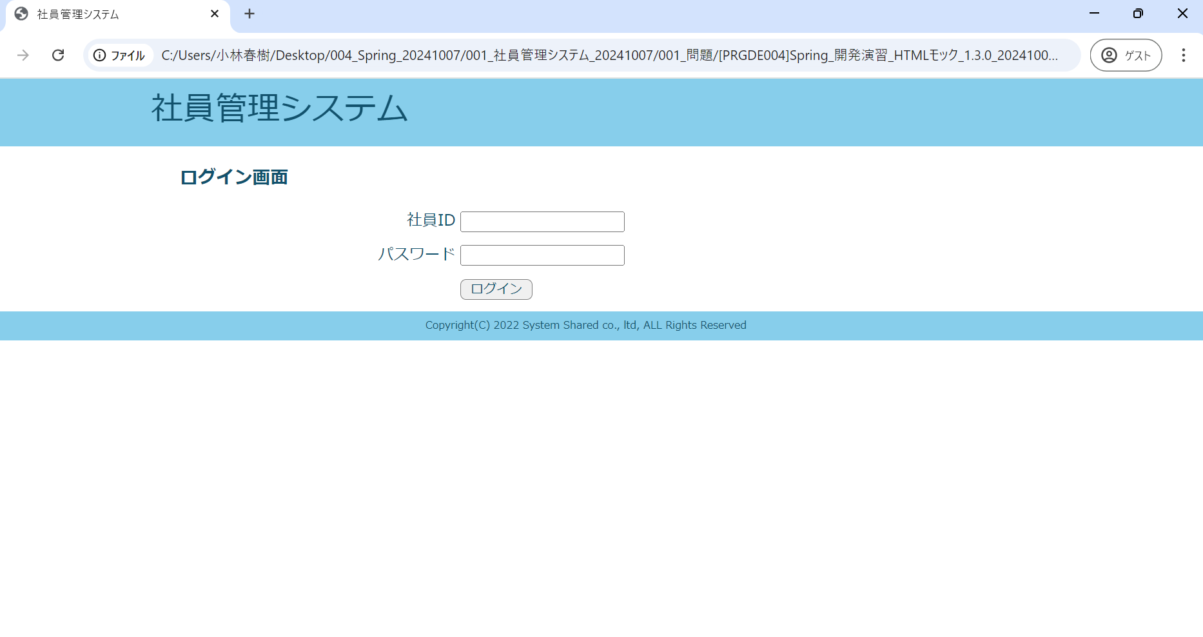

(3)画面入出力
項目名 | 入力項目の種類 | I/O | 入力文字の規定 | 桁数 | 機能
社員ID | text | I | 半角数字 | 5 | ・初期値：なし ・入力チェック：未入力チェック、桁数チェック、整数値チェック

パスワード | password | I | 半角英数字 | - | ・初期値：なし ・入力チェック：未入力チェック

ログイン | submit | I | - | - | ボタン押下時、ログイン機能(LoginAction)を実行する。 入力値に合致する社員が存在する場合、社員全件検索処理を実行する。

ログイン画面(エラーメッセージが表示された場合)
ログイン画面（エラーメッセージが表示された場合）

(1)ファイル名 | index.html

(2)画面レイアウト

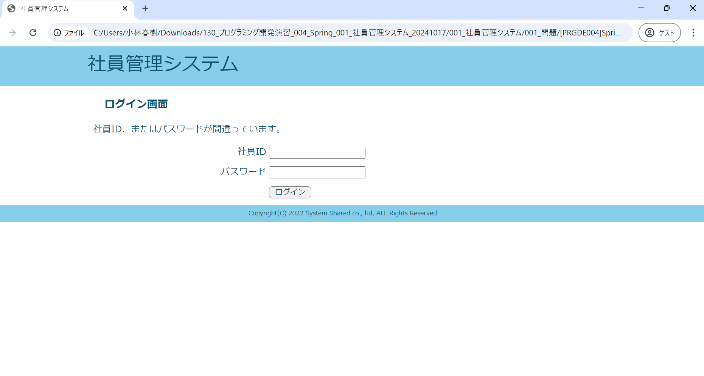

(3)画面入出力
項目名 | 入力項目の種類 | I/O | 入力文字の規定 | 桁数 | 機能
社員ID | text | I | 半角数字 | 5 | ・初期値：なし ・入力チェック：未入力チェック、桁数チェック

パスワード | password | I | 半角英数字 | - | ・初期値：なし ・入力チェック：未入力チェック

ログイン | submit | I | - | - | ボタン押下時、ログイン機能(LoginAction)を実行する。 入力値に合致する社員が存在する場合、社員全件検索処理を実行する。

エラー メッセージ | - | O | - | - | 入力エラー、またはログイン失敗の場合に表示する。

社員一覧画面
社員一覧画面

(1)ファイル名 | list.html

(2)画面レイアウト

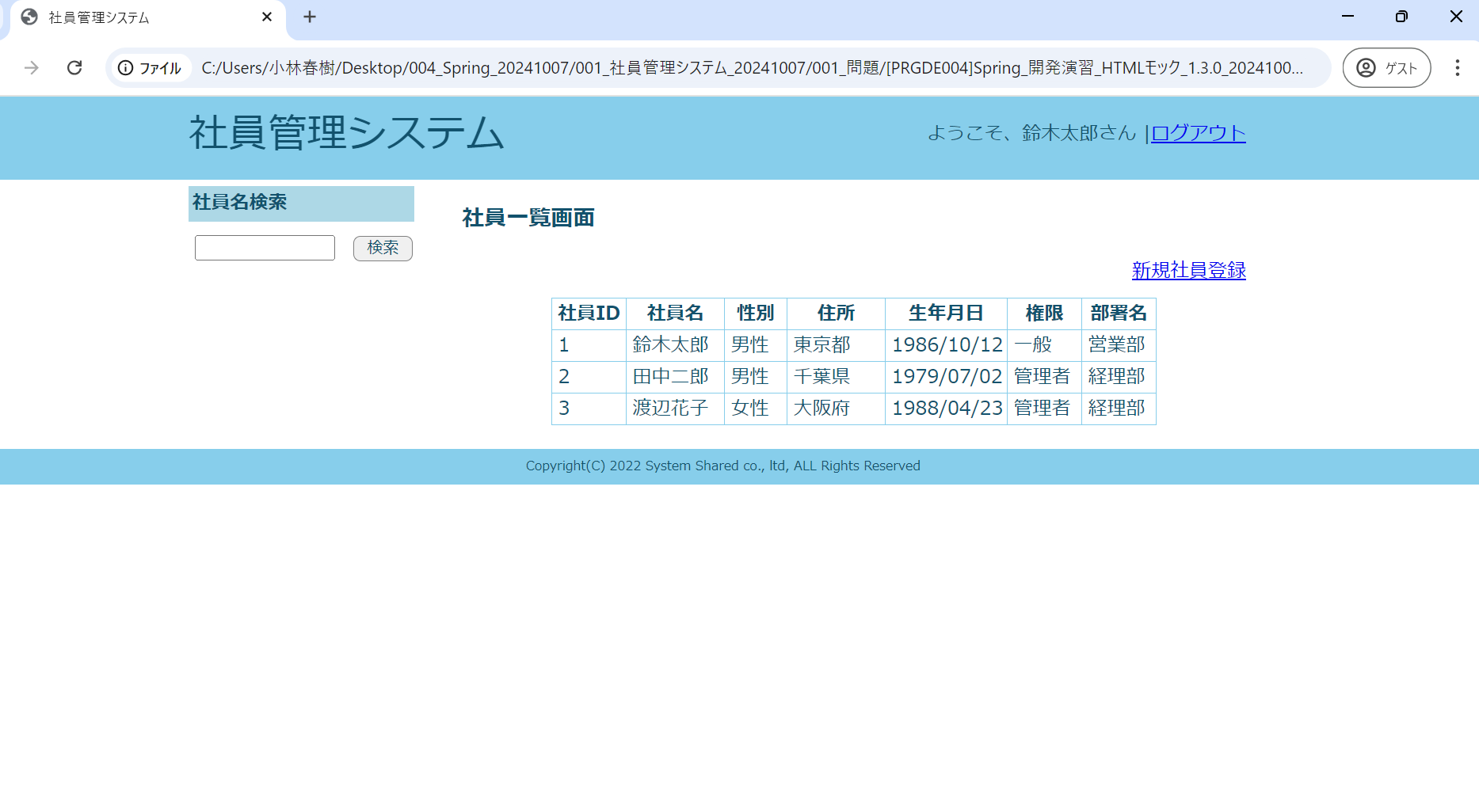

(3)画面入出力
項目名 | 入力項目の種類 | I/O | 入力文字の規定 | 桁数 | 機能
社員名 | text | Ｉ | なし | - | ・初期値：なし ・入力チェック：なし

検索ボタン(社員名) | submit | Ｉ | - | - | ボタン押下時、選択された検索条件で検索を実行した後、この社員一覧画面に遷移し検索結果を一覧表示する。

社員ID | - | O | - | - | テーブルから取得した社員IDを表示する。

社員名 | - | O | - | - | テーブルから取得した社員名を表示する。

性別 | - | O | - | - | テーブルから取得した性別を表示する。

住所 | - | O | - | - | テーブルから取得した住所を表示する。

生年月日 | - | O | - | - | テーブルから取得した生年月日を表示する。（※表示形式： yyyy/MM/dd）

権限 | - | O | - | - | テーブルから取得した権限を表示する。

部署名 | - | O | - | - | テーブルから取得した部署名を表示する。

新規社員登録 | link | Ｉ | - | - | リンク選択時、社員登録入力画面に遷移する。

○○さん | link | Ｉ | - | - | ログイン中の社員名が表示されている。

ログアウト | link | Ｉ | - | - | リンク選択時、ログアウト機能を実行する。

社員一覧画面（検索結果が0件の場合）
社員一覧画面（検索結果が0件の場合）

(1)ファイル名 | list(検索結果が0件の場合).html

(2)画面レイアウト

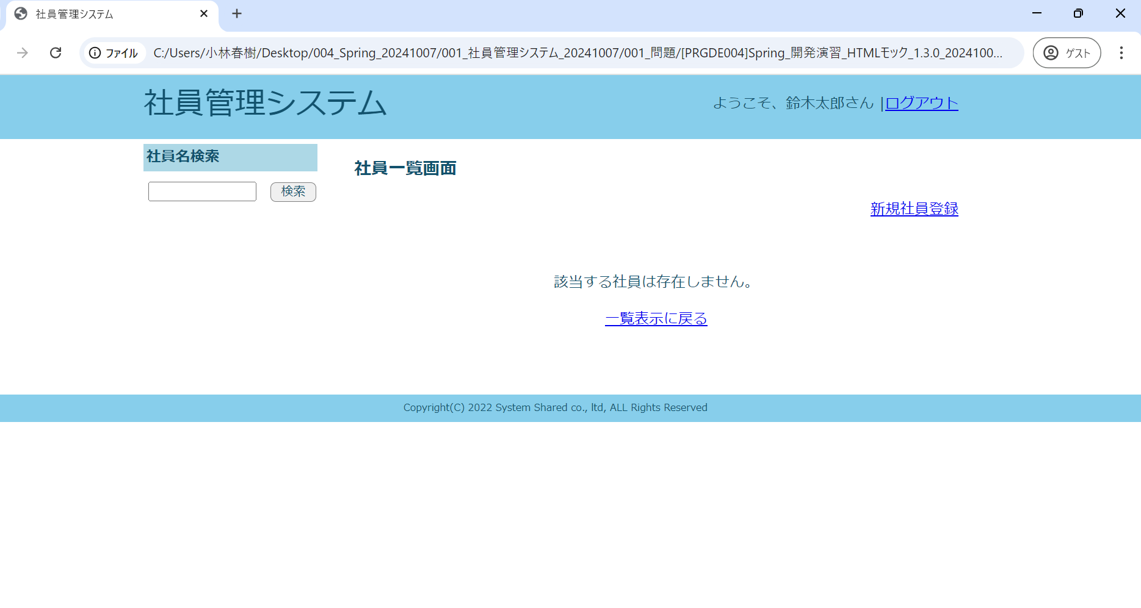

(3)画面入出力
項目名 | 入力項目の種類 | I/O | 入力文字の規定 | 桁数 | 機能
社員名 | text | Ｉ | なし | - | ・初期値：なし ・入力チェック：なし

検索ボタン(社員名) | submit | Ｉ | - | - | ボタン押下時、選択された検索条件で検索を実行した後、この社員一覧画面に遷移し検索結果を一覧表示する。

メッセージ | - | O | - | - | 検索件数が0件の場合に表示する。 メッセージ内容は「メッセージ一覧」を参照する。

一覧表示に戻る | link | I | - | - | リンク選択時、社員一覧表示機能を実行する。

新規社員登録 | link | Ｉ | - | - | リンク選択時、社員登録入力画面に遷移する。

○○さん | text | Ｉ | - | - | ログイン中の社員名が表示されている。

ログアウト | link | Ｉ | - | - | リンク選択時、ログアウト機能を実行する。

社員登録入力画面
社員登録入力画面

(1)ファイル名 | regist_input.html

(2)画面レイアウト

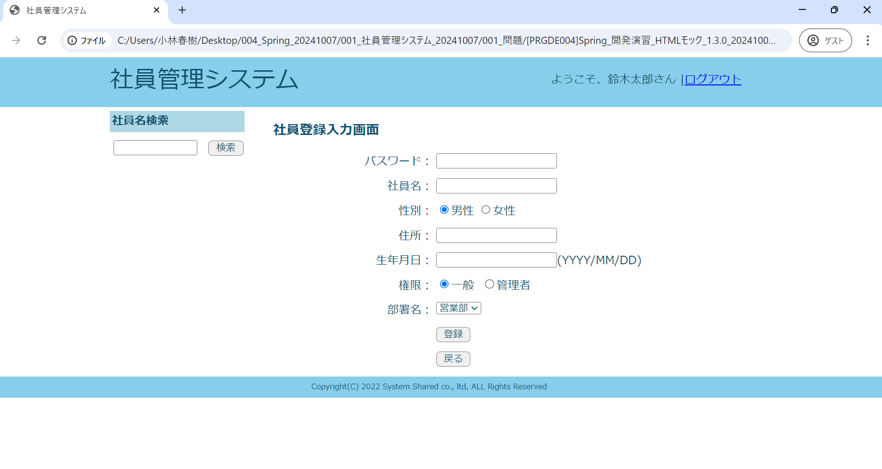

(3)画面入出力
項目名 | 入力項目の種類 | I/O | 入力文字の規定 | 桁数 | 機能
社員名 | text | Ｉ | なし | - | ・初期値：なし ・入力チェック：なし

検索ボタン(社員名) | submit | Ｉ | - | - | ボタン押下時、選択された検索条件で検索を実行した後、この社員一覧画面に遷移し検索結果を一覧表示する。

パスワード | password | Ｉ | 半角英数字 | 16 | ・初期値：なし ・入力チェック：未入力チェック、文字数チェック

社員名 | text | Ｉ | なし | 30 | ・初期値：なし ・入力チェック：未入力チェック、文字数チェック

性別 | radio | Ｉ | なし | - | ・初期値：1(男性) ・入力チェック：なし

住所 | text | Ｉ | なし | 60 | ・初期値：なし ・入力チェック：未入力チェック、文字数チェック

生年月日 | text | Ｉ | yyyy/MM/dd | - | ・初期値：なし ・入力チェック：未入力チェック、日付の妥当性チェック

権限 | radio | Ｉ | なし | - | ・初期値：1(一般) ・入力チェック：なし

部署名 | select | Ｉ | なし | - | ・初期値：1(営業部) ・入力チェック：なし

登録 | submit | Ｉ | - | - | ボタン押下時、社員登録確認画面へ遷移する。

戻る | submit | Ｉ | - | - | ボタン押下時、社員一覧表示機能を実行する。

エラーメッセージ | - | O | なし | - | 入力エラーの場合、エラーメッセージを入力フォーム上部にまとめて出力する。

○○さん | text | Ｉ | - | - | ログイン中の社員名が表示されている。

ログアウト | link | Ｉ | - | - | リンク選択時、ログアウト機能を実行する。

社員登録確認画面
社員登録確認画面

(1)ファイル名 | regist_check.html

(2)画面レイアウト

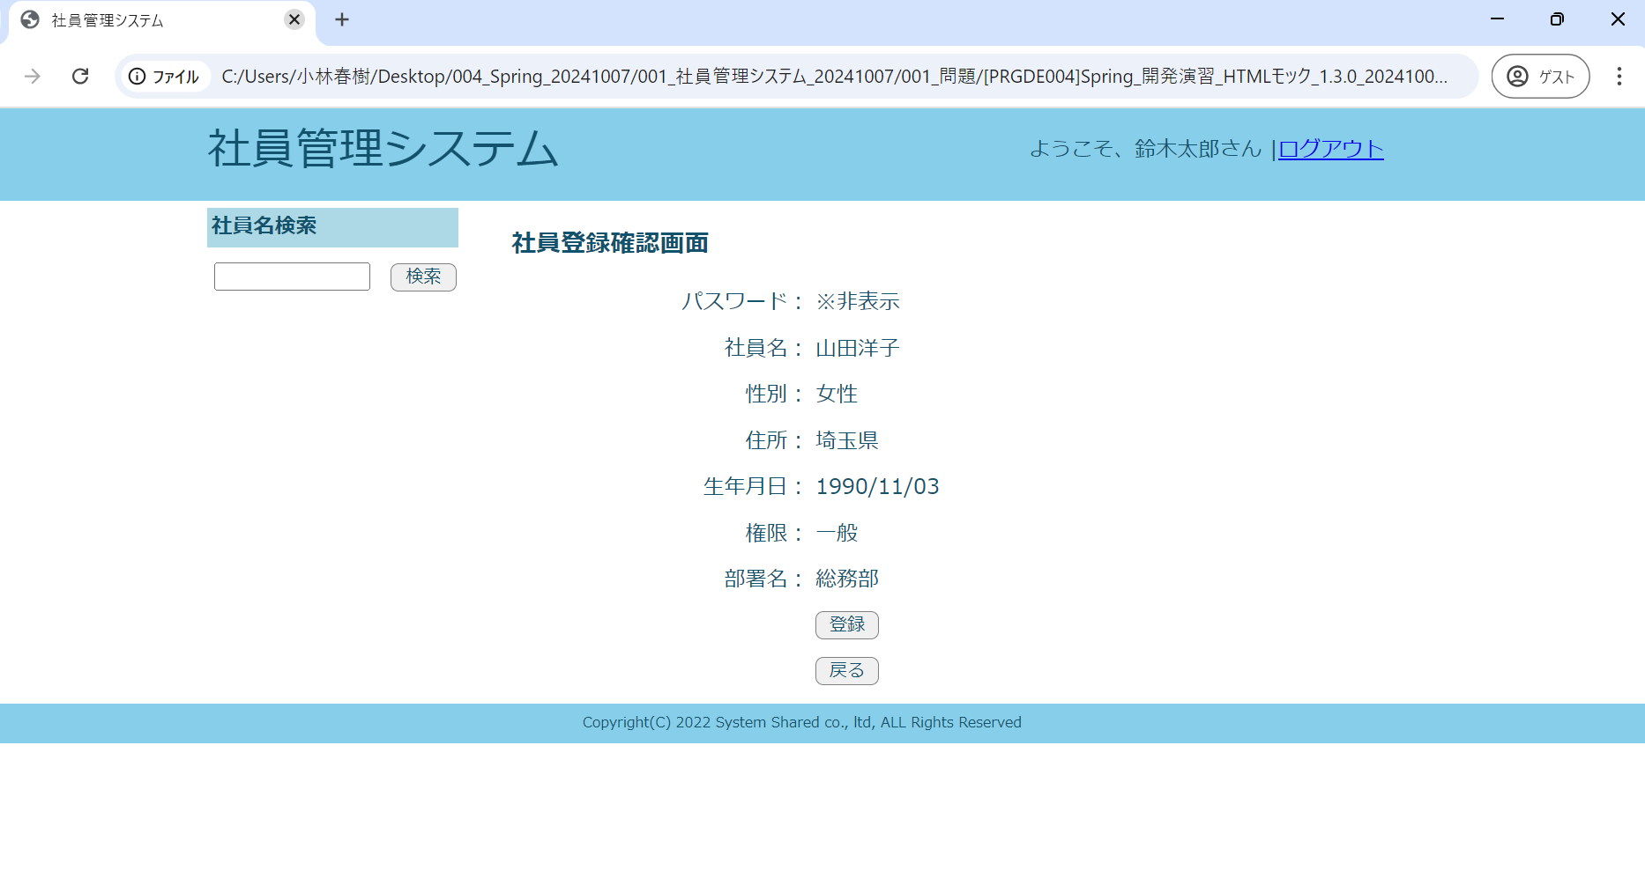

(3)画面入出力
項目名 | 入力項目の種類 | I/O | 入力文字の規定 | 桁数 | 機能
社員名 | text | Ｉ | なし | - | ・初期値：なし ・入力チェック：なし

検索ボタン(社員名) | submit | Ｉ | - | - | ボタン押下時、選択された検索条件で検索を実行した後、この社員一覧画面に遷移し検索結果を一覧表示する。

パスワード | - | O | - | - | 「※非表示」と表示する。

社員名 | - | O | - | - | 社員登録入力画面で入力された社員名を表示する。

性別 | - | O | - | - | 社員登録入力画面で入力された性別を表示する。

住所 | - | O | - | - | 社員登録入力画面で入力された住所を表示する。

生年月日 | - | O | - | - | 社員登録入力画面で入力された生年月日を表示する。

権限 | - | O | - | - | 社員登録入力画面で選択された権限を表示する。

部署名 | - | O | - | - | 社員登録入力画面で選択された部署名を表示する。

パスワード | hidden | Ｉ | なし | - | ・初期値：社員登録入力画面で入力されたパスワード ・入力チェック：なし

社員名 | hidden | Ｉ | なし | - | ・初期値：社員登録入力画面で入力された社員名 ・入力チェック：なし

性別 | hidden | Ｉ | なし | - | ・初期値：社員登録入力画面で入力された性別 ・入力チェック：なし

住所 | hidden | Ｉ | なし | - | ・初期値：社員登録入力画面で入力された住所 ・入力チェック：なし

生年月日 | hidden | Ｉ | なし | - | ・初期値：社員登録入力画面で入力された生年月日 ・入力チェック：なし

権限 | hidden | Ｉ | なし | - | ・初期値：社員登録入力画面で入力された権限 ・入力チェック：なし

部署ID | hidden | Ｉ | なし | - | ・初期値：社員登録入力画面で入力された部署ID ・入力チェック：なし

確認 | submit | Ｉ | - | - | ボタン押下時、入力値をテーブルに登録後、社員登録完了画面へ遷移する。

戻る | submit | Ｉ | - | - | ボタン押下時、社員登録入力画面へ遷移する。

○○さん | text | Ｉ | - | - | ログイン中の社員名が表示されている。

ログアウト | link | Ｉ | - | - | リンク選択時、ログアウト機能を実行する。

社員登録完了画面
社員登録完了画面

(1)ファイル名 | regist_complete.html

(2)画面レイアウト

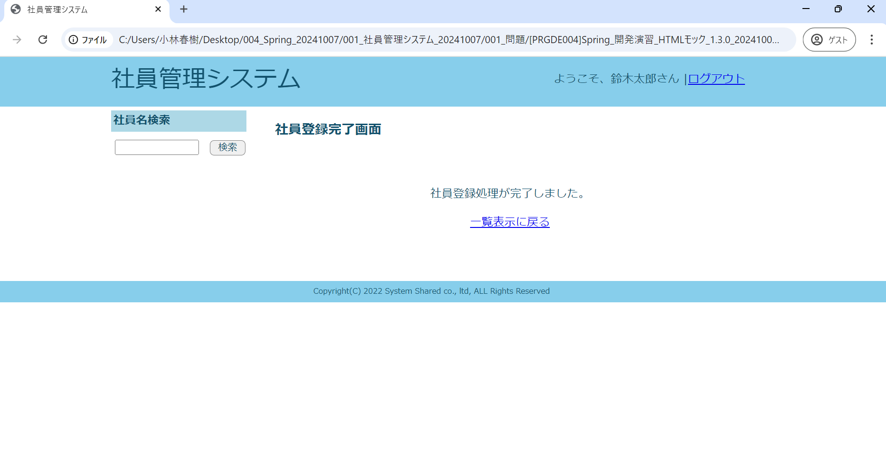

(3)画面入出力
項目名 | 入力項目の種類 | I/O | 入力文字の規定 | 桁数 | 機能
社員名 | text | Ｉ | なし | - | ・初期値：なし ・入力チェック：なし

検索ボタン(社員名) | submit | Ｉ | - | - | ボタン押下時、選択された検索条件で検索を実行した後、この社員一覧画面に遷移し検索結果を一覧表示する。

一覧表示に戻る | link | I | - | - | リンク選択時、社員一覧表示機能を実行する。

○○さん | text | Ｉ | - | - | ログイン中の社員名が表示されている。

ログアウト | link | Ｉ | - | - | リンク選択時、ログアウト機能を実行する。

